Рус
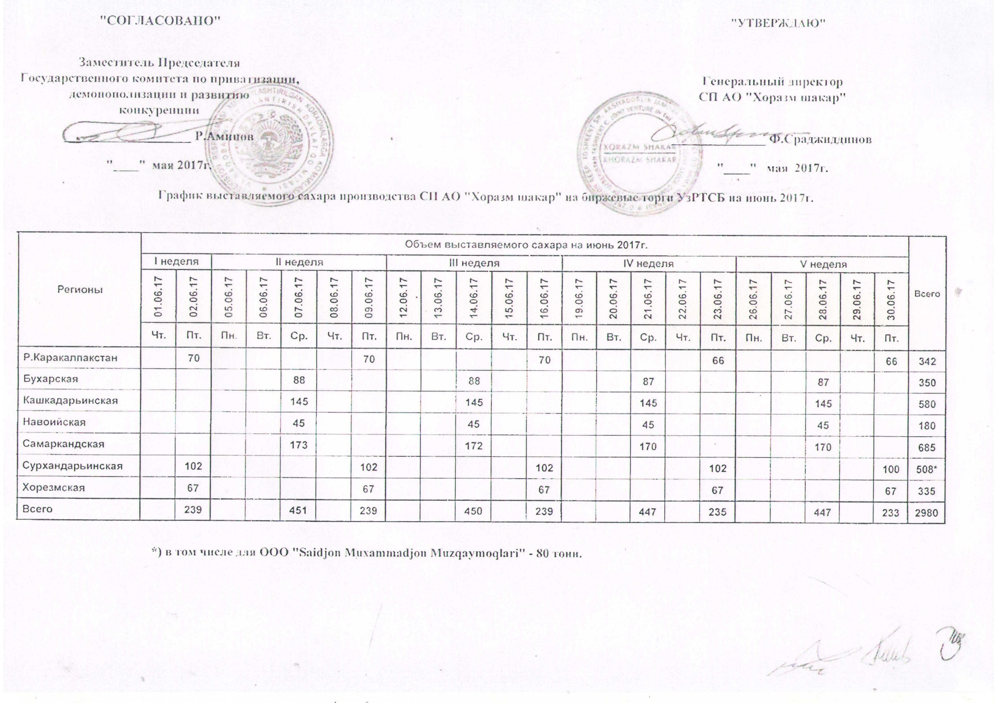
График выставляемого сахара производства СП АО "Хоразм шакар" на биржевые торги УзРТСБ на июнь 2017г.

Регионы | Объем выставляемого сахара на июнь 2017 г. |  |  |  |  |  |  |  |  |  |  |  |  |  |  |  |  |  |  |  |  |  | Всего
 | I неделя |  | II неделя |  |  |  |  | III неделя |  |  |  |  | IV неделя |  |  |  |  | V неделя
 | 2017-06-01 | 2017-06-02 | 2017-06-05 | 2017-06-06 | 2017-06-07 | 2017-06-08 | 2017-06-09 | 2017-06-12 | 2017-06-13 | 2017-06-14 | 2017-06-15 | 2017-06-16 | 2017-06-19 | 2017-06-20 | 2017-06-21 | 2017-06-22 | 2017-06-23 | 2017-06-26 | 2017-06-27 | 2017-06-28 | 2017-06-29 | 2017-06-30
 | Чт. | Пт. | Пн. | Вт. | Ср. | Чт. | Пт. | Пн. | Вт. | Ср. | Чт. | Пт. | Пн. | Вт. | Ср. | Чт. | Пт. | Пн. | Вт. | Ср. | Чт. | Пт.
Р.Каракалпакстан |  | 70 |  |  |  |  | 70 |  |  |  |  | 70 |  |  |  |  | 66 |  |  |  |  | 66 | 342
Бухарская |  |  |  |  | 88 |  |  |  |  | 88 |  |  |  |  | 87 |  |  |  |  | 87 |  |  | 350
Кашкадарьинская |  |  |  |  | 145 |  |  |  |  | 145 |  |  |  |  | 145 |  |  |  |  | 145 |  |  | 580
Навоийская |  |  |  |  | 45 |  |  |  |  | 45 |  |  |  |  | 45 |  |  |  |  | 45 |  |  | 180
Самаркандская |  |  |  |  | 173 |  |  |  |  | 172 |  |  |  |  | 170 |  |  |  |  | 170 |  |  | 685
Сурхандарьинская |  | 102 |  |  |  |  | 102 |  |  |  |  | 102 |  |  |  |  | 102 |  |  |  |  | 100 | 508*
Хорезмская |  | 67 |  |  |  |  | 67 |  |  |  |  | 67 |  |  |  |  | 67 |  |  |  |  | 67 | 335
Всего | 0 | 239 | 0 | 0 | 451 | 0 | 239 | 0 | 0 | 450 | 0 | 239 | 0 | 0 | 447 | 0 | 235 | 0 | 0 | 447 | 0 | 233 | 2,980

